Главная
Прайс-лист Распродажа |  | 2025-04-22

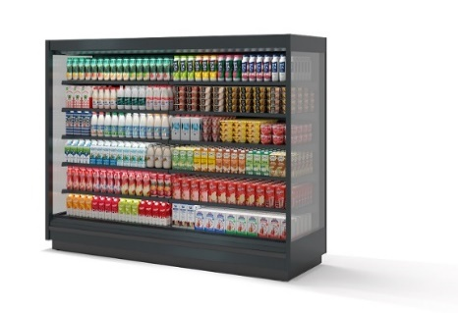 | Холодильное оборудование BRANDFORD*

 | Инженерное оборудование*

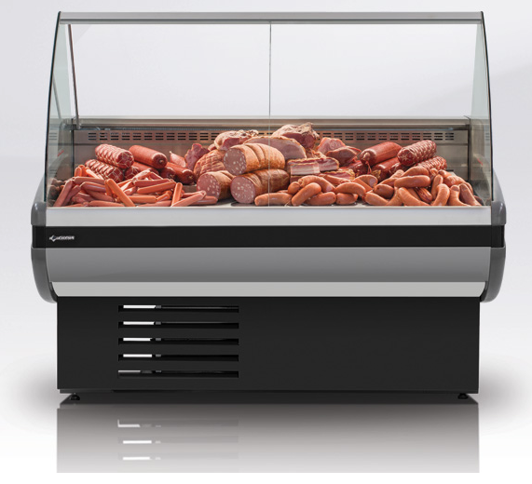

 | Сторонний ассортимент*

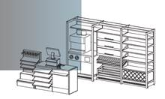 | Стеллажи и Аксессуары*

*Более подробную информацию по состоянию и дополнительные фото уцененных товаров (префикс УЦ) можете запросить у вашего менеджера

